Sheet1
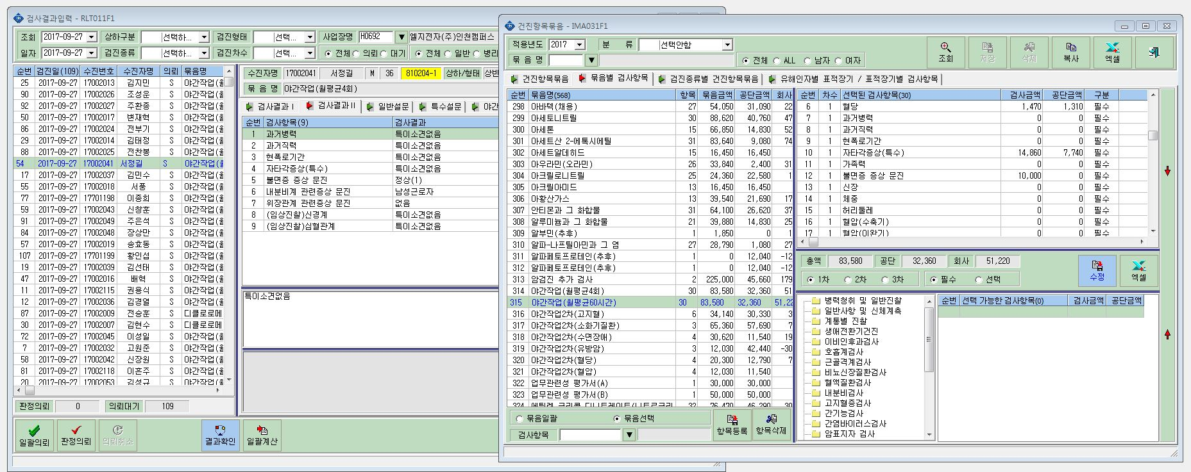

가족력 표시 안됨

